Công nợ lần thứ 16
CÔNG NỢ MINH CẦU
LẦN THỨ 16
Tháng 04 đến tháng 07/2022
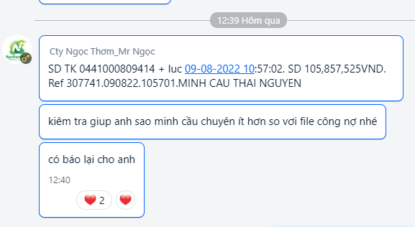
STT | Siêu thị | Ngày giao hàng | Tổng tiền
1 | CHỊ HÀ - SIÊU THỊ MINH CẦU 1 | 2022-04-02 | 6,382,544
2 | CHỊ HÀ - SIÊU THỊ MINH CẦU 1 | 2022-04-07 | 4,997,610
3 | CHỊ HÀ - SIÊU THỊ MINH CẦU GANG THÉP | 2022-04-14 | 7,624,746
4 | CHỊ HÀ - SIÊU THỊ MINH CẦU 1 | 2022-04-22 | 7,624,746
5 | CHỊ HÀ - SIÊU THỊ MINH CẦU 1 | 2022-05-03 | 3,054,231
6 | CHỊ HÀ - SIÊU THỊ MINH CẦU GANG THÉP | 2022-05-03 | 4,626,180
7 | CHỊ HÀ - SIÊU THỊ MINH CẦU 1 | 2022-05-14 | 4,934,223
8 | CHỊ HÀ - SIÊU THỊ MINH CẦU 1 | 2022-05-20 | 7,753,950
9 | CHỊ HÀ - SIÊU THỊ MINH CẦU GANG THÉP | 2022-05-26 | 6,842,880
10 | CHỊ HOA - SIÊU THỊ THANH XUYÊN - TN | 2022-05-31 | 4,888,076
11 | CHỊ HÀ - SIÊU THỊ MINH CẦU 1 | 2022-06-01 | 8,410,304
12 | CHỊ HOA - SIÊU THỊ THANH XUYÊN - TN | 2022-06-07 | 4,396,518
13 | CHỊ HÀ - SIÊU THỊ MINH CẦU 1 | 2022-06-15 | 13,863,159
14 | CHỊ HOA - SIÊU THỊ THANH XUYÊN - TN | 2022-06-16 | 3,928,671
15 | CHỊ HÀ - SIÊU THỊ MINH CẦU GANG THÉP | 2022-06-18 | 6,553,152
16 | CHỊ HÀ - SIÊU THỊ MINH CẦU 1 | 2022-06-27 | 6,697,296
17 | CHỊ HOA - SIÊU THỊ THANH XUYÊN - TN | 2022-06-28 | 4,057,875 | 105857525
18 | CHỊ HÀ - SIÊU THỊ MINH CẦU 1 - TN | 2022-07-06 | 8,123,913
19 | CHỊ HÀ - SIÊU THỊ MINH CẦU GANG THÉP - TN | 2022-07-12 | 5,387,837
20 | CHỊ HÀ - SIÊU THỊ MINH CẦU GIA SÀNG - TN | 2022-07-18 | 3,659,445
21 | CHỊ HÀ - SIÊU THỊ MINH CẦU 1 - TN | 2022-07-19 | 8,802,387
22 | CHỊ HÀ - SIÊU THỊ MINH CẦU GANG THÉP - TN | 2022-07-23 | 5,428,548
23 | CHỊ HÀ - SIÊU THỊ MINH CẦU 1 - TN | 2022-07-28 | 7,719,975
Tổng Cộng |  |  | 145,758,264

 | Tp. Hồ Chí Minh, ngày 05 tháng 08 năm 2022
 | Người lập

 | Dương Việt Hoàng

